Estadísticas
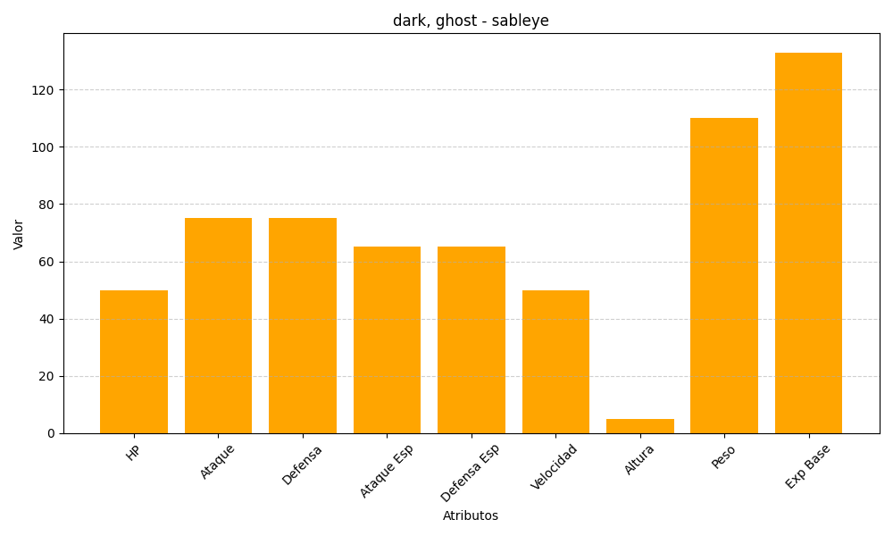
ID | Nombre | Tipo | HP | Ataque | Defensa | Ataque Especial | Defensa Especial | Velocidad | Altura | Peso | Experiencia Base
302 | sableye | dark, ghost | 50 | 75 | 75 | 65 | 65 | 50 | 5 | 110 | 133

